Sheet1 (2)
申购合同
供方：上海汭洐 |  |  |  |  |  |  | 合同标号： |  | WSJ20250701-1
需方：威斯嘉服装有限公司 |  |  |  |  |  |  | 签订点： | 广东佛山顺德均安镇畅兴工业区均益路9号4楼
产品名称，规格，数量，金额 |  |  |  |  |  |  | 签订时间： |  | 2025-07-01 |  |  |  |  |  | 出货日期 2025-7-15
客户 | 款号 | PO | 货品名 | 内容 | 订单数 | 码数 |  |  |  |  |  |  |  |  | 需订数量
 |  |  |  |  |  | 4 | 6 | 8 | 9 | 10 | 11 | 12 | 14 | 16
利丰 | 173971 | 1524713 | 腰卡 |  | 2450 | 0 | 168 | 306 | 153 | 459 | 164 | 530 | 484 | 235 | 2499
 | 靛蓝 | 719 | 纸质吊牌 | HIGH RISE |  |  | 配绳仔001 |  |  |  |  |  |  |  | 2499
利丰 | 173971 | 1524722 | 腰卡 |  | 3190 | 0 | 306 | 204 | 418 | 469 | 373 | 550 | 643 | 291 | 3254
 | 硫化蓝 | 721 | 纸质吊牌 | HIGH RISE |  |  | 配绳仔001 |  |  |  |  |  |  |  | 3254
利丰 | 173962 | 1524693 | 腰卡 |  | 2950 | 0 | 225 | 286 | 275 | 367 | 397 | 601 | 582 | 276 | 3009
 |  | 965 | 纸质吊牌 | HIGH RISE |  |  | 配绳仔001 |  |  |  |  |  |  |  | 3009
利丰 | 173970 | 1524700 | 腰卡 |  | 1230 | 0 | 41 | 61 | 163 | 204 | 316 | 306 | 123 | 41 | 1255
 |  | 698 | 纸质吊牌 | HIGH RISE |  |  | 配绳仔001 |  |  |  |  |  |  |  | 1255
合计
备注
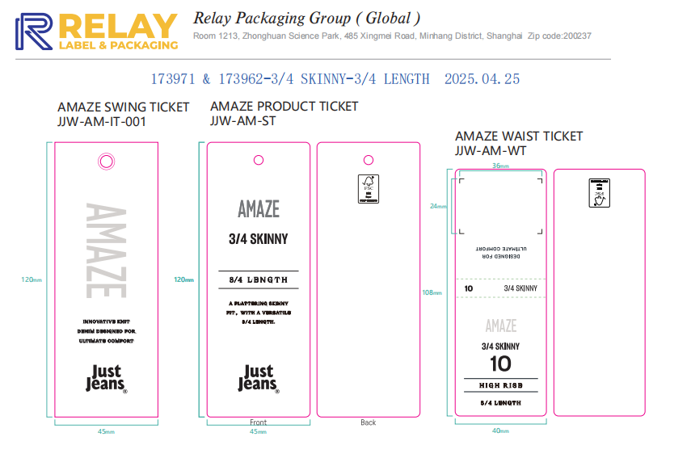
部门 |  |  | 跟单 梁珍
购品种类型 |  |  | 腰卡
订购原因：
申购人签名
主管签名

